Proceso 1
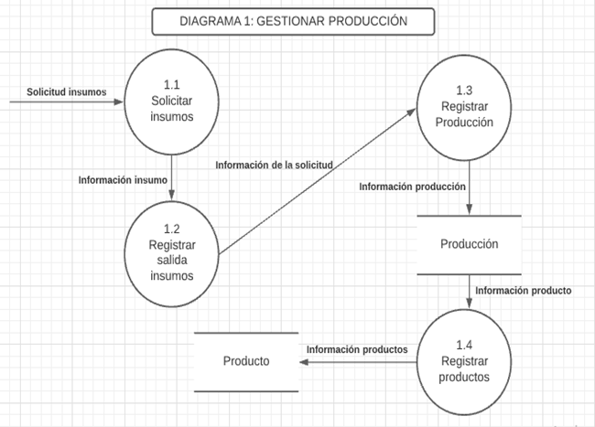
Id | 1.0
Proceso: | Gestionar Producción
Descripción: | Su objetivo es organizar, planificar y controlar la producción diaria, almacenado la cantidad de insumos necesarios y los productos producidos

Flujo de Datos de Origen
Flujo | Origen | Descripción
Solicitud de insumos | Panadero | Contiene la cantidad necesaria de cada insumo para la producción diaria
Información insumo | Proceso 1.1 | Contiene la cantidad de insumo requerido
Informacion de la solicitud | Proceso 1.2 | Con tiene toda la información del insumo para el registro de la salida de insumos del inventario
Información producción | Proceso 1.3 | Contiene toda la información de la producción a realizar para ser registrada
Información producto | (Almacen de datos) Producción | Contiene la información de la cantidad de productos producidos para ser registrados
Información productos | Proceso 1.4 | Contiene la información de cada producto, como lo es su precio

Flujos de Datos Destino
Flujo | Destino | Descripción

Resumen Lógico
El panadero hará la solicitud de los insumo necesarios para la producción diaria de cada producto, para así poder llevar un control de la producción y conocer toda la información de cada producto, por ejemplo su precio para la venta

Proceso 2
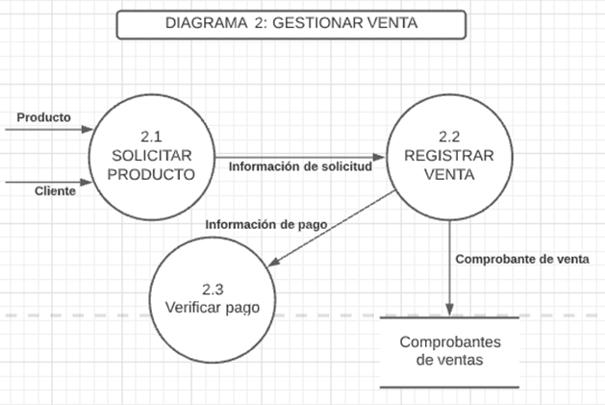
Id | 2.0
Proceso: | Gestionar Venta
Descripción: | Su objetivo es controlar y registrar las ventas diarias, almacenando el nombre del producto, precio y cantidad Para luego mostrar los productos más vendidos

Flujo de Datos de Origen
Flujo | Origen | Descripción
Producto | Producto | Contiene el nombre y precio del producto
Cliente | Cliente | Contiene toda la información del cliente
Información de solicitud | Proceso 2.1 | Contiene toda la información de la solicitud, como lo es el producto, su cantidad, fecha y cliente
Comprobante de venta | Proceso 2.2 | Contiene toda la información de la venta
Información de pago | Proceso 2.2 | Contiene el valor total a pagar

Flujos de Datos Destino
Flujo | Destino | Descripción

Resumen Lógico
El usuario podra registrar el nombre, precio y cantidad de un producto a vender, el cliente, adicional la fecha y número de comprobante, dicha venta será guardada para luego mostrar los productos con mayor ventas en el tiempo deseado

Proceso 3
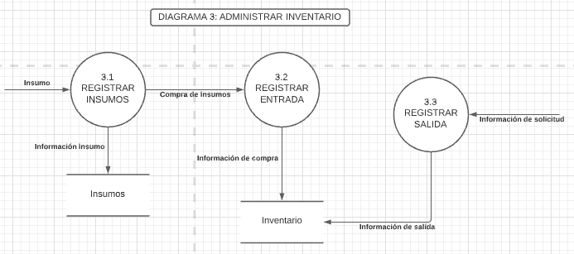
Id | 3.0
Proceso: | Administrar inventario
Descripción: | Su objetivo es gestionar, controlar y actualizar el estado de los inventarios, a través del registro de las entradas y salidas de insumo al negocio

Flujo de Datos de Origen
Flujo | Origen | Descripción
Insumo | Insumos | Contiene la información de los insumos de la empresa
Información insumo | Proceso 3.1 | Contiene la información de cada insumo que se compra
Compra de insumos | Proceso 3.1 | Contiene la información de la compra de insumos realizada
Información de compra | Proceso 3.2 | Contiene toda la información como el precio de cada insumo, para ser guardado y actualizado en el inventario
Información de solicitud | Registrar salida de insumos | Contiene la solicitud de insumos realizada desde la producción
Información de salida | Proceso 3.3 | Contiene toda la información de salida de insumos del inventario

Flujos de Datos Destino
Flujo | Destino | Descripción

Resumen Lógico
El usuario podra registrar la entrada y salida de insumo al negocio, esto con el fin de llevar un mayor control de las cantidades existentes en bodega y una mejor planificación para la producción

